Arkusz1
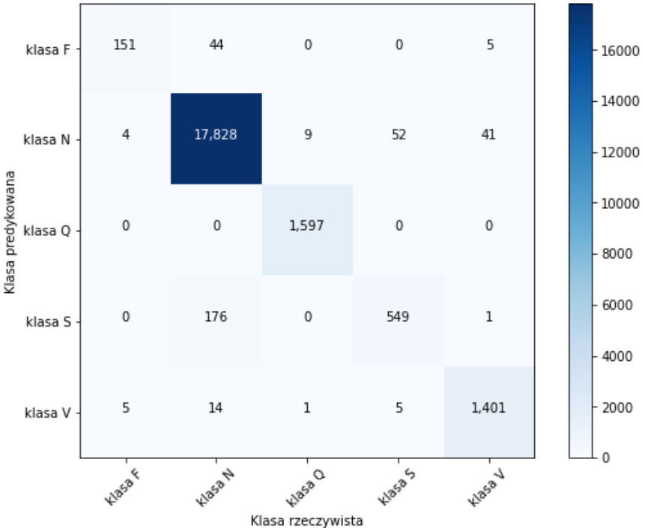
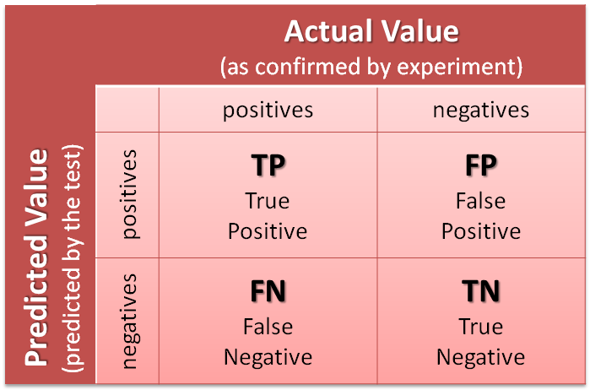

 |  | macierz pomyłek
 | klasa F | 151 | 44 | 0 | 0 | 5
 | klasa N | 4 | 17828 | 9 | 52 | 41
rzeczywiste | klasa Q | 0 | 0 | 1597 | 0 | 0
 | klasa S | 0 | 176 | 0 | 549 | 1
 | klasa V | 5 | 14 | 1 | 5 | 1401
 |  | klasa F | klasa N | klasa Q | klasa S | klasa V
 |  |  |  | predykowane

 |  | TP | TN | FN | FP
 | klasa F | 151 | 21674 | 49 | 9
 | klasa N | 17828 | 3715 | 106 | 234
 | klasa Q | 1597 | 20276 | 0 | 10
 | klasa S | 549 | 21100 | 177 | 57
 | klasa V | 1401 | 20410 | 25 | 47

 |  |  |  | Recall
 |  | Skutecz | Prec | Czul | Specificz |  | ilość
 | klasa F | 99.73 | 94.38 | 75.50 | 99.96 |  | 160
 | klasa N | 98.45 | 98.70 | 99.41 | 94.07 |  | 18062
 | klasa Q | 99.95 | 99.38 | 100.00 | 99.95 |  | 1607
 | klasa S | 98.93 | 90.59 | 75.62 | 99.73 |  | 606
 | klasa V | 99.67 | 96.75 | 98.25 | 99.77 |  | 1448
 | suma | 99.35 | 95.96 | 89.76 | 98.70
 | suma waż | 98.66 | 98.37 | 98.54 | 95.08 |  | 21883

